LISTA DE PRECIOS
 |  |  |  |  |  | 0 | RESPONSABLE DE CATALOGO | MARTHA | PORCENTAJE | 50.00%
 |  |  |  |  |  |  |  |  |  | 90
MODELO1 | CAMARA DOMO ESPIA | MODELO2 | LAPICERO ESPIA | MODELO3 | BOTON ESPIA |  | MODELO4 | CAMRA ESPIA PARA VEHICULOS CON GPS | MODELO5 | RELOJ DESPERTADOR ESPIA
 |  | OFERTA1 |  | OFERTA2
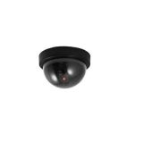 |  | 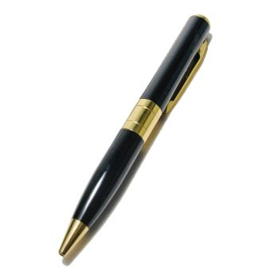 |  | 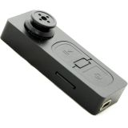 |  |  | 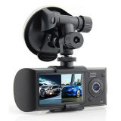 |  | 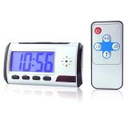
PRECIO | S/.150.00 | PRECIO | S/.150.00 | PRECIO | S/.200.00 |  | PRECIO | S/.450.00 | PRECIO | S/.220.00
CARACTERISTICAS |  | CARACTERISTICAS |  | CARACTERISTICAS |  |  |  |  | CARACTERISTICAS
Tamaño (Largo x Ancho x Alto) | 11.5cm x11.5 x7cm | Cámara y micrófono | SI | Resolución de vídeo | 720 X 480 |  | Doble cámara | SI | Formato de video 640x480P | 640 X 480 P
Peso | 0.11 kg | Diseño y elegante | SI | Foto | 1.3 MP |  | Pantalla LCD display | 2.7inch LCD (16:9) | Foto | 1.3MP
color | negro | Graba videos y toma fotos | SI | Formato | AVI, WAV Y JPEG |  | Grabación cíclica | SI | Formato | WAV
Pilas | 2 unid. | Resolución de video | 1280 x 960 | grabación | 1 HORA |  | Resolución de Video | 1280x480 a 30 FPS | Bateria de Litio recargable | SI
Led luminico | SI | Resolución de foto | 3840 x 2880 | Memoria | NO |  | Soporta GPS recorrido del vehículo | SI | Grabación continua aprox | 1 HORA
Con una replica | 100% | tarjeta de memoria | no | Soporta | 16GB |  | Soporta function Playback | SI | Soporta hasta 32GB | 32GB
 |  | Trabaja durante | 2 horas | Tamaño(largo x ancho x alto) | 7 x 1.5 x 1.5 cm |  | Memory card: Micro SD hasta 32GB | NO | Memoria | NO
Nomenclatura | CAMARA DOMO ISBN/DOMO | Necesita driver | NO | peso | 0.1 kg |  | Dimensiones | 125 x 32 x 50 mm. | peso | 0.1 kg
 |  | Incluye memoria micro | SD 8 GB SanDisk |  |  |  | peso | 0.5 kg | Tamaño(largo x ancho x alto) | 9 x 6 x 5
 |  | Tamaño(largo x ancho x alto) | 15 x 1.5 x 1.5cm |  |  |  | Tamaño(largo x ancho x alto) | 12.5 x 3.2 x 5.0 cm
 |  | peso | 0.3 kg |  |  |  | peso | 0.5 kg
 |  |  |  |  |  |  | Tamaño(largo x ancho x alto) | 12.5 x 3.2 x 5.0 cm
 |  | Nomenclatura | ESPIA ISBN/2 | Nomenclatura | ISBN/CAMARA BOTON SD |  | Nomenclatura | Doble Cámara Espía/Seguridad/Gps para vehículos | Nomenclatura | ISBN/ RELOJ DESPERTADOR

CONTENIDO DEL PAQUETE |  | CONTENIDO DEL PAQUETE |  | CONTENIDO DEL PAQUETE |  |  | CONTENIDO DEL PAQUETE |  | CONTENIDO DEL PAQUETE
Luz de activación intermitente |  |  |  | 1 Video cámara botón |  |  | Doble Cámara Vehicular R300 |  | La videocámara Reloj Despertador
Aspecto realista |  |  |  | 1 Manual |  |  | Adaptador de corriente para Automóvil |  | Control remoto
No se requiere cableado |  |  |  | 1 Cable USB |  |  | Antena GPS |  | Un cable conector USB
On / off del interruptor |  |  |  |  |  |  | Kit de montaje |  | Manual de usuario
Ajustable |  |  |  |  |  |  | Manual del usuario

OTRAS CARACTERISTICAS |  | OTRAS CARACTERISTICAS |  | OTRAS CARACTERISTICAS |  |  | OTRAS CARACTERISTICAS |  | OTRAS CARACTERISTICAS
Podrás instalarla en el techo de la zona que deseas proteger y dará la impresión de estar encendida y grabando, ya que es una réplica 100 % exacta y además posee una luz de activación intermitente que le brindará mayor credibilidad. |  | Con este discreto y elegante lapicero espía, podrás hacerte el que escribe, pero en realidad estás filmando o grabando un audio. |  | Con este importante botón espía, graba ahora lo que quieras sin que la otra persona sepa que lo estás haciendo. |  |  |  |  | Graba videos con audio y toma fotografías con esta novedosa cámara espía que viene oculta en un reloj despertador y que la reconocida marca Qatary Import trae para ti.

MODELO6 | VIDEO CAMARA FULL HD CON VISION NOCTURNA | MODELO7 | LENTE ESPIA DE 8GB | MODELO8 | LAPICERO ESPIA DE 8GB MODELO 1 |  | MODELO9 | LAPICERO ESPIA DE 8GB MODELO 2 | MODELO10 | KIT DE CAMARA DE SEGURIDAD
 |  | OFERTA3
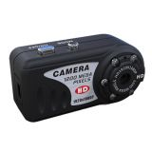 |  | 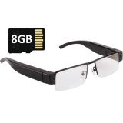 |  | 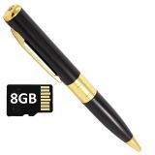 |  |  | 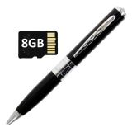 |  | 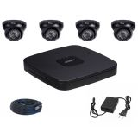
PRECIO | S/.300.00 | PRECIO | S/.390.00 | PRECIO | S/.200.00 |  | PRECIO | S/.200.00 | PRECIO | S/.1,200.00
CARACTERISTICAS |  | CARACTERISTICAS |  | CARACTERISTICAS |  |  | CARACTERISTICAS |  | CARACTERISTICAS
Resolución de vídeo | 1920x1080 | Velocidad | 1.5MBps-60MBps | Resolución de vídeo | 720x480 |  | Resolución de vídeo | 720x480 | 04 Cámara Mini domo | 800tvl /ip66/25m/2.8mm
Foto | 5MP | USB | 2.0(High Speed) | Foto | 1.3MP |  | Foto | 1.3MP | 04 Cables Hibridos Corriente/Video Integrados
Formato | WAV, AVI y JPEG | Duración | 1-2 hours | Formato | AVI, WAV y JPEG |  | Formato | AVI, WAV y JPEG | 04 Fuentes | 2Amp
Grabación | 1 HORA | Adaptador | 5V DV/500mAh | Grabación | 1 HORA |  | Grabación | 1 HORA | 01Dvr 4Ch - H.264 - 2CIF - VGA / HDMI - 1 HDD - P2P - Hibrido 1 CAM IP
Memoria | NO | Power consumption | SI | Memoria de 8GB | SI |  | Memoria de 8GB | SI | Capacidad 1 disco duro sata (hasta 3tb) No incluido
Soporta hasta | 32GB | Tamaño(largo x ancho x alto) | 15 x 10 x 3 cm | Tamaño(largo x ancho x alto) | 15 x 1.5 x 1.5 cm |  | Tamaño(largo x ancho x alto) | 15 x 1.5 x 1.5 cm | Función pentaplex (en vivo, graba, reproduce, backup, transmite)
Tamaño(largo x ancho x alto) | 5 x 2.5 x 2.5 cm | peso | 0.1 kg | Peso | 0.1 kg |  | Peso | 0.1 kg | Visualización por smarthphone (iphone, android, windows phone)
peso | 0.1 kg |  |  |  |  |  |  |  | Salida vga / hdmi
Nomenclatura | Videocámara Full HD con Visión Nocturna - Negro ISBN/IR T8000 | Nomenclatura | ISBN/1080P | Nomenclatura | ISBN/LAPICERO ESPIA DORADO 8GB |  | Nomenclatura | ISBN/ PLATEADO 80GB | 01 entrada de red | 10/100mbps
 |  |  |  |  |  |  |  |  | Soporta conexión directa p2p / soportea 01 cámara ip 720p
 |  |  |  |  |  |  |  |  | Web browser y soft. Monitoreo de 64ch
 |  |  |  |  |  |  |  |  | Tamaño(largo x ancho x alto) | 45 x 40 x 40 cm
 |  |  |  |  |  |  |  |  | Peso | 4 kg
 |  |  |  |  |  |  |  |  | Nomenclatura | ISBN/DH-DCV2104C-H

CONTENIDO DEL PAQUETE |  | CONTENIDO DEL PAQUETE |  | CONTENIDO DEL PAQUETE |  |  | CONTENIDO DEL PAQUETE |  | CONTENIDO DEL PAQUETE
1 Mini Camara T8000 |  | 1 Lentes espía |  | 1 Lapicero espia1 Manual1 Cable USB1 Memoria de 8GB |  |  | 1 Mini Cámara lapicero1 Manual1 Cable USB1 Memoria de 8GB |  | 04 cámaras domo 800 tvl hdis - TWD-CMID208-900W/B
1 Cable USB |  | 1 Memoria de 8GB |  |  |  |  |  |  | 01 dvr 4ch hibrido p2p - DH-DVR2104C-H
1 Manual |  | 1 Cable conector |  |  |  |  |  |  | 04 cables de 20 m
No incluye memoria |  |  |  |  |  |  |  |  | 04 fuentes de 2 amp

OTRAS CARACTERISTICAS |  | OTRAS CARACTERISTICAS |  | OTRAS CARACTERISTICAS |  |  | OTRAS CARACTERISTICAS |  | OTRAS CARACTERISTICAS
Con esta diminuta videocámara, podrás tomar fotos, grabar audios o filmar de la manera más discreta y sencilla, a comparación de las demás cámaras fotográficas y filmadoras. |  | Disfruta de estos lentes Espía de diseño elegante y ejecutivo y utilízalo cuando desees practicar periodismo o espionaje o quieras ir a ver a tu equipo favorito a la cancha, además combínalo con tu estilo para cuando salgas a caminar, al cine o a una reunión con tus amigos o del trabajo. |  | Con este discreto y elegante lapicero espía, podrás hacerte el que escribe, pero en realidad estás filmando o grabando un audio. |  |  | Con este discreto y elegante lapicero espía, podrás hacerte el que escribe, pero en realidad estás filmando o grabando un audio. |  | El Dvr cuenta con un disco duro Incluido de 500 Gb que permitirá la grabación en alta definición con un promedio de 30 días por las 4 cámaras. Ahora para visualizar sus cámaras por Internet solo necesita copiar el numero de serie del Dvr al Movil o Web y Listo.

MODELO11 | LLAVERO ESPIA | MODELO12 | MEMORIA USB ESPIA | MODELO13 | LLAVERO ESPIA |  | MODELO14 | ISBN-S918 | MODELO15 | RELOJ ESPIA

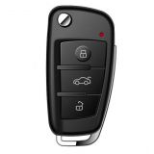 |  | 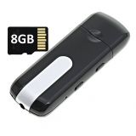 |  | 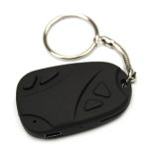 |  |  | 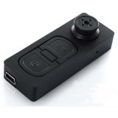 |  | 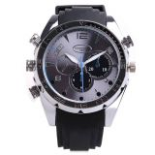
PRECIO | S/.280.00 | PRECIO | S/.150.00 | PRECIO | S/.150.00 |  | PRECIO | S/.180.00 | PRECIO | S/.350.00
CARACTERISTICAS |  | CARACTERISTICAS |  | CARACTERISTICAS |  |  | CARACTERISTICAS |  | CARACTERISTICAS
Cámara espía oculta | SI | Tamaño (Largo x Ancho x Alto) | 6X3X2 cm | Tamaño (Largo x Ancho x Alto) | 5 x 3 x 1 cm |  | Tamaño (Largo x Ancho x Alto) | 6 x 2.2 x 1 cm | Tamaño (Largo x Ancho x Alto) | 25 x 5 x 2 cm
Tipo llavero de carro | SI | Peso | 0.1kg | Peso | 0.5 kg |  | Peso | 0.5 kg | Peso | 0.2 kg
Cuenta con infrarrojo | SI | color | negro | Resolución de vídeo |  |  | Resolución de vídeo | 720x480 | Formato de video | 1920x1080P, 30 FPS, AVI
Cámara de video con audio, fotos y sensor de movimiento | si | Resolución de vídeo | 20x480 | Foto | 1.3MP |  | Foto | 1.3MP | Formato de fotografía | 5MP, JPEG
Graba en tiempo real en formato AVI | 1920x1080 | Foto | 1.3MP | Formato AVI y JPEG | SI |  | Formato AVI, WAV y JPEG | SI | Formato audio | WAV
Toma fotografías en formato JPEG | 2560x1920 | Formato AVI y JPEG | si | Grabación | 1 HORA |  | Grabación | 1 HORA | Bateria de Litio recargable | SI
Micro SD | 32GB | Grabación | 1 HORA | Soporta hasta 8GB | SI |  | Memoria | NO | Grabación | 1.5 HORAS
Batería recargable de iones de litio | SI | Incluye memoria DE 8GB | SI |  |  |  | Soporta | 16GB | memoria 8GB | SI
Peso | 0.2 kg
Tamaño (Largo x Ancho x Alto) | 7 x 4 x 2 cm
Nomenclatura | ISBN-S820 Cámara Tipo Llavero Espía S820 - Negro | Nomenclatura | ISBN-USB ESPÍA 8GB | Nomenclatura | ISBN - 808 |  | Nomenclatura | ISBN-S918 | Nomenclatura | ISBN-RELOJ IR1

CONTENIDO DEL PAQUETE |  | CONTENIDO DEL PAQUETE |  | CONTENIDO DEL PAQUETE |  |  | CONTENIDO DEL PAQUETE |  | CONTENIDO DEL PAQUETE
Cámara espía tipo llavero de carro S820. |  | 1 Videocámara tipo USB |  | Cámara espía tipo llavero |  |  | Cámara espía tipo botón S918 |  | La videocámara Reloj Modelo IR1
Cable de datos USB |  | 1 Memoria de 8GB |  | Cable de datos usb |  |  | Cable de datos y cargador USB |  | Un cable conector USB
Cargador de pared |  | 1 Cable USB |  | Guía de usuario |  |  | Guía de usuario |  | Manual de usuario
Guía de usuario |  | 1 Manual |  | Equipo en caja imantada

OTRAS CARACTERISTICAS |  | OTRAS CARACTERISTICAS |  | OTRAS CARACTERISTICAS |  |  | OTRAS CARACTERISTICAS |  | OTRAS CARACTERISTICAS
Este producto cuenta con una ranura para colocar la memoria Micro SD que soporta hasta 32GB, además tiene una batería recargable de iones de litio. Al momento de grabar, lo hace con un excelente sonido de la más alta calidad, y su combinación te permite ver claramente quienes están hablando y dónde están haciéndolo. |  | La cámara oculta en el USB te será de gran ayuda para revelar secretos, podrás guardar toda la evidencia que quieras y descargarla rápidamente en tu pc para poder ver las imágenes, un cuerpo ultra-pequeño, ligero y elegante. Así que no esperes más, no te quedes sin descubrir esos misterios sin resolver. |  | Usa este producto en cualquier momento y lugar, ya que todas las personas contamos con un llavero, ya sea para nuestras llaves de la casa o del auto (en caso tuviéramos). Con una pequeña cámara imperceptible, podrás filmar desde cualquier ángulo todo lo que desees sin que los demás se den cuenta. Incluso mirándolo de cerca, no lo vas a notar. Deja el llavero sobre una mesa o colgando en tu bolsillo, y estarás listo para obtener lo que querías a toda costa. |  |  | La ventaja es que se camufla en la ropa que usas y no parecerá que llevas nada extraño, por lo que se prestará para que la otra persona no se entere de tu intención. Ya sabes, si quieres hacer un seguimiento efectivo y discreto, en temas de diversa índole, este botón es esencial para lograr lo que deseas. Siempre es bueno estar preparado para tener pruebas de algo. |  | Con este importante reloj espía, graba de día o de noche (Visión nocturna) lo que quieras, sin que la otra persona sepa que lo estás haciendo. Con formato AVI en vídeo y WAV en audio, este insospechado producto cuenta con una memoria interna de 8GB y graba hasta por 1 hora y media.

MODELO16 | BOTON ESPIA | MODELO17 | BOTON ESPIA | MODELO18 | COLGADOR ESPIA |  | MODELO19 | VIDEO CAMARA ESPIA 8GB FULL HD | MODELO20 | RELOJ ESPIA

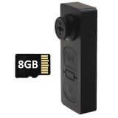 |  | 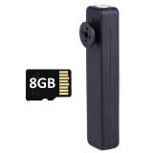 |  | 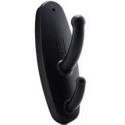 |  |  | 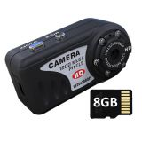 |  | 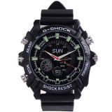

PRECIO | S/.180.00 | PRECIO | S/.190.00 | PRECIO | #REF! |  | PRECIO | S/.300.00 | PRECIO | S/.350.00
CARACTERISTICAS |  | CARACTERISTICAS |  | CARACTERISTICAS |  |  | CARACTERISTICAS |  | CARACTERISTICAS
Resolución de vídeo | 720x480 | Resolución de vídeo | 640x480 | Formato de video | 640x480P, 30 FPS, AVI |  | Formato de video | 1920x1080P, 30 FPS, AVI | Formato de video | 1920x1080P, 30 FPS, AVI
Foto | 1.3MP | Foto | 1.3MP | Bateria de Litio recargable | SI |  | Formato de fotografía | 5MP, JPEG | Formato de fotografía | 5MP, JPEG
Formato AVI, WAV y JPEG | SI | Formato AVI y JPEG | SI | Grabación | 1 HORA |  | Formato audio | WAV | Formato audio | WAV
Grabación | 1 HORA | Grabación | 1 HORA | Soporta | 16GB |  | Bateria de Litio recargable | SI | Bateria de Litio recargable | SI
Tamaño (Largo x Ancho x Alto) | 5x3x2 cm | Peso | 0.1 kg | Memoria | NO |  | Grabacion | 1 HORA | Grabación | 1.5 HORAS
Peso | 0.1 kg | Tamaño (Largo x Ancho x Alto) | 5x2x1.5 cm | Peso | 0.1 kg |  | Memoria de 8GB | SI | Memoria 8GB | SI
Nomenclatura | ISBN-BOTON SD 8GB | Nomenclatura | ISBN-BOTON 8GB | Tamaño (Largo x Ancho x Alto) | 10 x 8 x 5 cm |  | Peso | 0.1 kg | Peso | 0.2 kg
 |  |  |  | Nomenclatura | ISBN-PERCHERO SM Videocámara Perchero/Colgador Espía - Negro |  | Tamaño (Largo x Ancho x Alto) | 5 x 3 x 2 | Tamaño (Largo x Ancho x Alto) | 25 x 5 x 2
 |  |  |  |  |  |  | Nomenclatura | ISBN-T8000 8GB Videocámara Espía Full HD con Visión Nocturna + 8GB - Negro. | Nomenclatura | ISBN-RELOJ IR5

CONTENIDO DEL PAQUETE |  | CONTENIDO DEL PAQUETE |  | CONTENIDO DEL PAQUETE |  |  | CONTENIDO DEL PAQUETE |  | CONTENIDO DEL PAQUETE
1 Video cámara botón |  | Videocámara botón de 8GB1 Cable USB1 Manual |  | La videocámara Perchero |  |  | La mini videocámara T8000 |  | La videocámara Reloj Modelo IR5
1 Manual |  |  |  | Un cable conector USB |  |  | Un cable conector USB |  | Un cable conector USB
1 Cable USB |  |  |  | Manual de usuario |  |  | Manual de usuario |  | Manual de usuario
1 Memoria de 8GB

OTRAS CARACTERISTICAS |  | OTRAS CARACTERISTICAS |  | OTRAS CARACTERISTICAS |  |  | OTRAS CARACTERISTICAS |  | OTRAS CARACTERISTICAS
La ventaja es que se camufla en la ropa que usas y no parecerá que llevas nada extraño, por lo que se prestará para que la otra persona no se entere de tu intención. |  | La ventaja es que se camufla en la ropa que usas y no parecerá que llevas nada extraño, por lo que se prestará para que la otra persona no se entere de tu intención. |  | Con este perchero espía de doble gancho podemos colgar la ropa y otros complementos de la misma forma que lo haríamos con cualquier otro perchero estándar |  |  | Por fin lo que tanto buscabas, Mini Camara Espía Inflajorro T8000 de muy buena resolución (1920x1080pixeles), pequeña, que pasa totalmente desapercibida. |  | Con este importante reloj espía, graba de día o de noche (Visión nocturna) lo que quieras, sin que la otra persona sepa que lo estás haciendo. Con formato AVI en vídeo y WAV en audio, este insospechado producto cuenta con una memoria interna de 8GB y graba hasta por 1 hora y media.

MODELO21 | RELOJ ESPIA | MODELO22 | RELOJ ESPIA | MODELO23 | RELOJ ESPIA |  | MODELO24 | LLAVERO ESPIA | MODELO25 | MEMORIA USB ESPIA

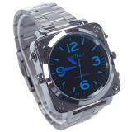 |  | 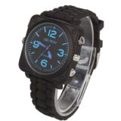 |  | 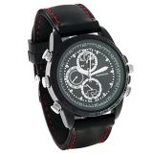 |  |  | 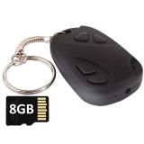 |  | 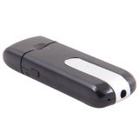
 |  |  |  |  |  |  |  |  | PRECIO | S/.150.00
PRECIO | S/.350.00 | PRECIO | S/.330.00 | PRECIO | S/.230.00 |  | PRECIO | S/.130.00 | CARACTERISTICAS
CARACTERISTICAS |  | CARACTERISTICAS |  | CARACTERISTICAS |  |  | CARACTERISTICAS |  | Formato de video | 720x480P, 30 FPS, AVI
Formato de video | 1920x1080P,30FPS,AVI | Formato de video | 1920x1080P,30 FPS,AVI | Formato de video | 1080x960P, 30 FPS, AVI |  | Resolución de vídeo | 720x480 | Formato fotografía | 1.3MP, JPEG
Formato de fotografía | 5MP, JPEG | Formato de fotografía | 5MP, JPEG | Formato de fotografía | 3.2MP, JPEG |  | Foto | 1.3MP | Bateria de Litio recargable | SI
Formato audio | WAV | Formato audio | WAV | Formato audio | WAV |  | Formato | AVI y JPEG | Grabación | 1 HORA
Bateria de Litio recargable | SI | Bateria de Litio recargable | SI | Bateria de Litio recargable | SI |  | Grabación por cada recarga | 1 HORA | Soporta hasta | 16GB
Grabación | 1.5 horas | Grabación | 1.5 horas | Grabación | 1.5horas |  | Peso | 0.1 kg | Memoria | NO
Memoria 8GB | SI | Memoria 8GB | SI | Memoria 8GB | SI |  | Tamaño (Largo x Ancho x Alto) | 5x4x2 cm | Peso | 0.1 kg
Peso | 0.2 kg | Peso | 0.2 kg | Tamaño (Largo x Ancho x Alto) | 25 x 5 x 2 cm |  | Memoria Micro SD 8GB | SI | Tamaño (Largo x Ancho x Alto) | 8 x 4 x 2 cm
Tamaño (Largo x Ancho x Alto) | 25 x 5 x 2 cm | Tamaño (Largo x Ancho x Alto) | 25 x 5 x 2 cm | Peso | 0.2 kg |  | Nomenclatura | ISBN-LLAVERO 8GB
Nomenclatura | ISBN-RELOJ IR8 | Nomenclatura | ISBN-RELOJ IR7 | Nomenclatura | ISBN-RELOJ SC1 |  |  |  | Nomenclatura | ISBN-USB SPY

CONTENIDO DEL PAQUETE |  | CONTENIDO DEL PAQUETE |  | CONTENIDO DEL PAQUETE |  |  | CONTENIDO DEL PAQUETE |  | CONTENIDO DEL PAQUETE
La videocámara Reloj Modelo IR8 |  | La videocámara Reloj Modelo IR7 |  | La videocámara Reloj Modelo IR1 |  |  | 1 Mini Cámara Llavero 1 Manual1 Cable USB |  | La videocámara USB PENDRIVE
Un cable conector USB |  | Un cable conector USB |  | Un cable conector USB |  |  |  |  | Un cable conector USB
Manual de usuario |  | Manual de usuario |  | Manual de usuario |  |  |  |  | Manual de usuario

OTRAS CARACTERISTICAS |  | OTRAS CARACTERISTICAS |  | OTRAS CARACTERISTICAS |  |  | OTRAS CARACTERISTICAS |  | OTRAS CARACTERISTICAS
La ventaja es que se camufla en la ropa que usas y no parecerá que llevas nada extraño, por lo que se prestará para que la otra persona no se entere de tu intención. |  | Con este importante reloj espía, graba de día o de noche (Visión nocturna) lo que quieras, sin que la otra persona sepa que lo estás haciendo. Con formato AVI en vídeo y WAV en audio, este insospechado producto cuenta con una memoria interna de 8GB y graba hasta por 1 hora y media. |  | .Con este importante reloj espía, graba de día lo que quieras, sin que la otra persona sepa que lo estás haciendo. Con formato AVI en vídeo y WAV en audio, este insospechado producto cuenta con una memoria interna de 8GB y graba hasta por 1 hora y media. |  |  | Con este llavero espía, podrás tomar fotos, grabar audios o filmar de la manera más discreta y sencilla, a comparación de las demás cámaras fotográficas y filmadoras. |  | Guarda tu preciada información con estilo y conviértete en el súper espía de las películas, si quieres ser todo un agente profesional del espionaje este producto es para ti, La cámara oculta en el USB te será de gran ayuda para revelar secretos, podrás guardar toda la evidencia que quieras y descargarla rápidamente en tu pc para poder ver las imágenes, un cuerpo ultra-pequeño, ligero y elegante.

MODELO26 | LAPICERO ESPIA | MODELO27 | RELOJ ESPIA | MODELO28 | LAPICERO ESPIA |  | MODELO29 | CAMARA LLAVERO | MODELO30 | LENTE DE SOL ESPIA

 |  | 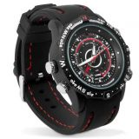 |  |  |  |  | 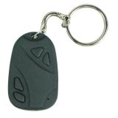 |  | 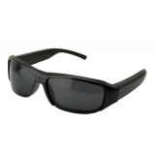
 |  |  |  |  |  |  |  |  | PRECIO | S/.290.00
PRECIO | S/.140.00 | PRECIO | S/.230.00 | PRECIO | S/.130.00 |  | PRECIO | S/.140.00 | CARACTERISTICAS
CARACTERISTICAS |  | CARACTERISTICAS |  | CARACTERISTICAS |  |  | CARACTERISTICAS |  | Cámara espía | SI
Peso | 0.5 kg | Memoria Interna 8gb | SI | Diseño elegante | SI |  | Resolución fotos HD | SI | Look deportivo | SI
Memoria | NO | Fotografía | SI | Digital Video Grabadora | SI |  | Soporta hasta | 32 GB de memoria | Resolución HD | SI
Función: Cámara oculta |  | Audio | SI | USB interface | SI |  | Resolución vídeo | 720x480 a 30fps | 5 MP | SI
Tipo: Lapicero |  | Video | SI | Small pin-hole color camera | SI |  | Fotos en formato | JPEG | Puerto USB | SI
Discreto | 100% | Reloj | SI | Video formato | AVI 1280 x 960 |  | Reproducción de vídeo en: | PC o Laptop | Tamaño (Largo x Ancho x Alto) | 16 x 5 x 3 cm
Botón de encendido | SI | Batería Recargable | SI | Fotos | JPEG 3264 x 2448 |  | Fácil conexión USB | SI | Peso | 1.5 kg
Cámara y micrófono | SI | Resolución de video | 1280 x 960 | Facilidad de uso con un solo botón |  |  | Necesita drivers Interfaz USB 2.0 | NO | Nomenclatura | ISBN-SVSunglasses
Diseño fino y elegante | SI | Resolución de foto | 1620 x 1200 pixeles | Operación hasta 60min aprox. con batería Li-Ion |  |  | Peso | 0.1 kg
Graba videos y toma fotos | SI | Tamaño (Largo x Ancho x Alto) | 25 x 4.7 x 1.6 cm | DC-5V voltaje de Carga |  |  | Tamaño (Largo x Ancho x Alto) | 3.5 x 5 x 1cm
Resolución de video | 1280 x 960 | Peso | 0.150 kg | Aproximadamente 5.5 Pulgadas de largo |  |  | Memoria | NO
Resolución de foto | 3840 x 2880 | Nomenclatura | ISBN-RELOJ 8GB | Nomenclatura | ISBN-TE-650B |  | Duracion de la bateria | 1.5 HORAS
Ranura para tarjeta de memoria | NO |  |  |  |  |  | Nomenclatura
Trabaja durante cuando está cargado completamente | 2 HORAS
No necesita driver (la PC lo reconoce automáticamente)
Se puede usar también como pendrive
Nomenclatura | ISBN-2
CONTENIDO DEL PAQUETE |  | CONTENIDO DEL PAQUETE |  | CONTENIDO DEL PAQUETE |  |  | CONTENIDO DEL PAQUETE |  | CONTENIDO DEL PAQUETE
 |  |  |  | Cámara espía tipo lapicero TE-650B |  |  | Cámara llavero |  | Lentes Polarizados EspiaCable Cargador USBManual de UsuarioPaño LimpiadorEstuche
 |  |  |  | Cable USB |  |  | Cable USB
 |  |  |  | Manual.
 |  |  |  | Equipo viene en Caja imantada

OTRAS CARACTERISTICAS |  | OTRAS CARACTERISTICAS |  | OTRAS CARACTERISTICAS |  |  | OTRAS CARACTERISTICAS |  | OTRAS CARACTERISTICAS
Este lapicero se ve y escribe como uno común y corriente, pero cuenta con una Cámara Espía que se acciona al presionar un botón podemos activar sus funciones ocultas. Éstas incluyen una cámara de vídeo de alta calidad con grabación de sonido y la captura de fotos en alta resolución. |  |  |  | Con este discreto y elegante lapicero espía, podrás hacerte el que escribe, pero en realidad estás filmando o grabando un audio. Con formato AVI en vídeo y WAV en audio, este insospechado producto soporta hasta 8GB y graba hasta por 1 hora |  |  | Este llavero espía te permite usar tarjetas de memoria MicroSD de hasta 32GB. Podrás almacenar todas las grabaciones que hagas, para luego descargarlas en tu computadora, laptop, todo mediante el cable USB. |  | Disfruta de estos lentes Espía de diseño deportivo y utilízalo cuando desees practicar tu deporte extremo favorito o quieras ir a ver a tu equipo favorito a la cancha, además combínalo con tu estilo para cuando salgas a caminar, al cine o a una reunión con tus amigos

MODELO31 | CAMARA ESPIA PARA AUTO | MODELO32 | LAPICERO ESPIA | MODELO33 | MEMORIA USB ESPIA |  | MODELO34 | BOTON ESPIA | MODELO35 | RELOJ DESPERTADOR ESPIA

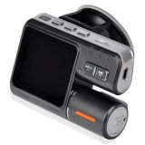 |  |  |  | 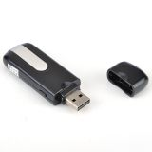 |  |  | 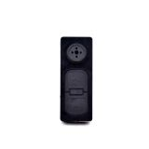 |  | 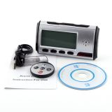

PRECIO | S/.200.00 | PRECIO | S/.130.00 | PRECIO | S/.130.00 |  | PRECIO | S/.150.00 | PRECIO | S/.200.00
CARACTERISTICAS |  | CARACTERISTICAS |  | CARACTERISTICAS |  |  | CARACTERISTICAS |  | CARACTERISTICAS
Graba video HD en AVI | 1280x720 | Función: Cámara oculta | SI | Graba Video en | AVI - 720 x 480p |  | Sensor de imagen | CMOS | Grabación mediante sensor de movimiento | SI
Varios tamaños de video | 1280x720, 720x480, 640x480 | Tipo: Lapicero | SI | Foto JPG 1600 x 1200. 5MPx. | JPG 1600 x 1200. 5MPx. |  | Puerto | USB 2.0 | Reloj digital totalmente funcional con alarma | SI
Pantalla de | 2.0" LTPS | 100% Discreto | SI | Audio | WAV |  | Ranura tarjeta hasta | 32GB | Resolucion de Fotos HD | SI
Soporta tarjeta de memoria microSD hasta 32GB (no incluye) |  | Botón de encendido | SI | Grabación | 2 HORAS |  | Duración de trabajo hasta 1 hora | 1 hora | Resolucion de video | 720 x 480 pixeles
Visión nocturna con 4 Leds Infrarrojos |  | Cámara y micrófono | SI | Batería recargable 300 mAh | 300 mAh |  | Batería de Li-polímero | SI | Control Remoto | SI
Cámara giratoria para grabar al frente o atrás |  | Diseño fino y elegante | SI | Capacidad hasta | 32GB |  | Memoria interna | NO | Bateria de larga duración en horas | SI
G- Sensor de la imagen: Built-in |  | Graba videos y toma fotos | SI | Memoria | NO |  | Micrófono de alta sensibilidad | SI | Soporta hasta | 32 GB de memoria MicroSD
Opción para la exhibición real de la fecha en el vídeo |  | Resolución de video | 1280 x 960 | Tamaño (Largo x Ancho x Alto) | 8x2.5 x 1.5 |  | Alerta por vibración | SI | Tamaño (Largo x Ancho x Alto) | 11 x 6 x 3 cm
Interfaz del USB 2.0 para conectar su computadora |  | Resolución de foto | 3840 x 2880 | Peso | 0.1 kg |  | Tamaño (Largo x Ancho x Alto) | 7.3 x 2.4 x 1.1 cm | Peso | 0.1 kg
Batería interna recargable con cargador de auto 12V |  | Ranura para tarjeta de memoria (no incluida) | NO | Nomenclatura | ISBN-USB SM |  | Peso | 0.1 kg | Nomenclatura | CAMARA ESPIA-GPS NUV Cámara Espía Tipo Reloj Despertador - Plateado/Negr
Frecuencia | 50HZ/60HZ | Trabaja cuando está cargado | 2 HORAS |  |  |  | Nomenclatura | ISBN-BUTTON DVR
Micrófono incorporado | SI | Driver (la PC lo reconoce automáticamente) | NO
Tamaño (Largo x Ancho x Alto) | 9 x 2 x 6 | Se puede usar también como pendrive
Peso | 0.2 kg | Memoria micro SD | NO
Nomenclatura | ISBN-TE-J1000 Cámara Espía para Auto TE-J100 - Negro | Peso | 0.1 kg
 |  | Nomenclatura
CONTENIDO DEL PAQUETE |  | CONTENIDO DEL PAQUETE |  | CONTENIDO DEL PAQUETE |  |  | CONTENIDO DEL PAQUETE |  | CONTENIDO DEL PAQUETE
Cámara de Vehículo |  |  |  | 1 USB espia |  |  | Producto en blister |  | Cámara reloj despertador
Cargador de auto |  |  |  | 1 Cable |  |  | Cable Usb |  | Control Remoto
Cable del USB |  |  |  | 1 Manual |  |  | Manual |  | Cable USB
Soporte - Holder para el parabrisas |  |  |  |  |  |  | Camara Boton
Manual de instrucciones

OTRAS CARACTERISTICAS |  | OTRAS CARACTERISTICAS |  | OTRAS CARACTERISTICAS |  |  | OTRAS CARACTERISTICAS |  | OTRAS CARACTERISTICAS
Cuenta con soporte de tarjeta MicroSD de hasta 32GB, que le permite grabar horas de videos de alta calidad. Lo mejor de todo, con la funcionalidad de visión nocturna de gran alcance, se trata de una cámara que trabaja todo el día y toda la noche. |  | Este lapicero se ve y escribe como uno común y corriente, pero al accionar un botón podemos activar las funciones ocultas. Éstas incluyen una cámara de video de alta calidad con grabación de sonido y la captura de fotos en alta resolución. |  | Este dispositivo fácil de transportar y discreto. Con el sistema de vibración será fácil de programarlo en el momento sin levantar sospechas. |  |  | Para hacer mas discreto su funcionamiento esta cámara cuenta con alerta por vibración y no emite ninguna luz al momento de grabar. Permite una grabación de hasta 1 hora y soporta memorias MicroSD de hasta 32 GB. |  | Cámara espía oculta en Reloj Despertador Graba con su batería recargable, soporta memoria MicroSD de 2GB hasta 32gb, tiene batería de Litio recargable, además graba en forma manual o por detección de movimiento. Capta fotografías en gran calidad y vídeo con audio hasta 6 horas

MODELO36 | COLGADOR ESPIA | MODELO37 | RELOJ DESPERATADOR ESPIA | MODELO38 | LENTE ESPIA |  | MODELO39 | LENTE ESPIA | MODELO40 | RELOJ DE DAMA ESPIA

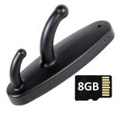 |  | 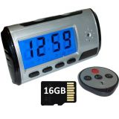 |  | 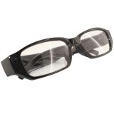 |  |  | 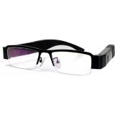 |  | 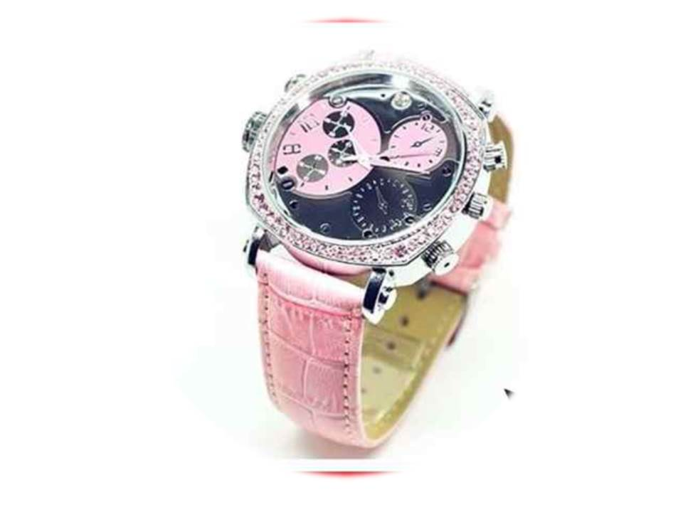

PRECIO | S/.180.00 | PRECIO | S/.250.00 | PRECIO | S/.250.00 |  | PRECIO | S/.360.00 | PRECIO | S/.390.00
CARACTERISTICAS |  | CARACTERISTICAS |  | CARACTERISTICAS |  |  | CARACTERISTICAS |  | CARACTERISTICAS
Formato de video | 1920x1080P, 30 FPS, AVI | Formato de video 640x480P | 640x480P | Velocidad | 1.5MBps-60MBps |  | Velocidad | 1.5MBps-60MBps | Formato de video | 1920x1080P, 30 FPS, AVI
Formato de fotografía: | 5MP, JPEG | Foto | 1.3MP | USB 2.0(High Speed) | SI |  | USB 2.0(High Speed) | SI | Formato de fotografía | 5MP, JPEG
Formato audio | WAV | Formato audio | WAV | Duración | 1/2 HORAS |  | Duración | 1/2 HORAS | Formato audio | WAV
Bateria de Litio recargable | SI | Bateria de Litio recargable | SI | Adaptador | 5V DV/500mAh |  | Adaptador | 5V DV/500mAh | Bateria de Litio recargable | SI
Grabacion | 1 HORA | Grabación | 1 HORA | Tamaño (Largo x Ancho x Alto) | 16.0 x 1.40 x 4.0 cm |  | Tamaño (Largo x Ancho x Alto) | 15 x 11 x 0.5 cm | Grabación | 1.5 HORAS
Memoria 8GB | SI | Memoria 16GB | SI | Peso | 0.1 kg |  | Peso | 0.5 kg | Memoria 8GB | SI
Tamaño (Largo x Ancho x Alto) | 8X5X5 cm | Tamaño (Largo x Ancho x Alto) | 7x5x2 cm |  |  |  | Nomenclatura | ISBN-V131080 | Peso | 0.2 kg
Peso | 0.1 kg | Peso | 0.1 kg |  |  |  |  |  | Tamaño (Largo x Ancho x Alto) | 25 x 5 x 2
Nomenclatura | ISBN-perchero 8GB | Nomenclatura | ISBN-RELOJ DESPERTADOR 16GB | Nomenclatura | ISBN-M720 |  |  |  | Nomenclatura | IR-14 RELOJ DE MUÑECA PARA DAMA
...

